报价单
附件1：
报价表
供应商名称 （加盖单位公章）
法定代表人或授权代理人（签字）、联系电话
序号 | 产品名称 | 产品型号 | 功能要求 | 品牌 | 数量 | 单位 | 单价 | 总价 | 备注 | 图片
1 | 人脸门禁一体机（含支架） |  | 设备要求：主处理器高性能嵌入式处理器；显示屏7英寸LCD屏；屏幕类型电容触摸屏；屏幕分辩率600(H)×1024(V)；摄像头1/2.8" 2MP CMOS高清宽动态双摄像头；外壳材料PC+ABS；开门模式支持刷卡/远程/密码/二维码/人脸识别开门模式；支持组合开门模式设置;测温模式下，支持人脸识别开门模式；远程验证；黑白名单设定；实时监控；多重认证；WEB配置；主动注册；人脸识别准确率99.5%；人脸识别速度0.35s；用户容量50000个用户；人脸容量50000张；卡片容量50000张；密码容量50000个；存储记录数量100000条刷卡记录；RS-485接口1个（已连接测温模块使用）；RS-232接口1个；韦根接口1路输入/输出；USB接口1个USB2.0接口；网络接口1个100Mbps以太网口；报警输入2路（开关量）；报警输出2路（继电器）；报警联动支持；开门按钮1路；门状态检测1路；门锁控制1路；防反潜；防拆报警；胁迫报警；门超时报警；非法闯入报警；非法卡超次报警；供电方式DC 12V 1A；产品尺寸283.1mm×160.4mm×41.5mm（高×宽×厚）；工作温度-10℃~+55℃(测温功能打开的情况下，工作温度为+10℃~+40℃)；安装方式支架安装。 支架要求：外壳材料铝合金材质；产品尺寸1176.0 mm × 300.0 mm × 84.3 mm（高×宽×厚）；工作温度-30℃~+70℃；使用环境室内/室外；安装方式地面安装。 |  | 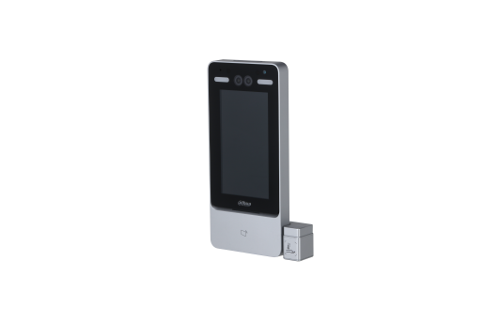 1 | 套 |  |  |  | 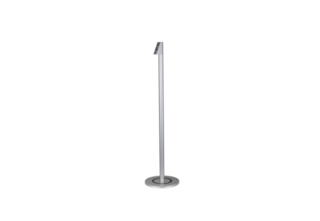
2 | 热成像人体测温仪（含支架） |  | 热成像：探测器分辨率：192*144；镜头焦距：4.5mm；测温范围：30℃~45℃；测温精度：±0.3℃； 可见光：分辨率：1920*1080；镜头焦距8mm可选； 防护等级：IP67 ；供电：DC12V/PoE；声光警戒：内置白光警示灯、喇叭；测温范围：30℃～45℃； 功能：人脸自动检测、人脸自动测温；双光融合；发现疑似发烧人员后，自动声光提示，用于人员密集且流动性较大的地方。 |  | 1 | 套 |  |  |  | 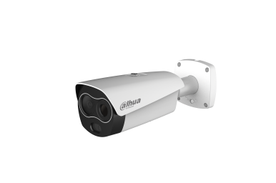
3 | 人体测温仪（含支架） |  | 温度分辨率：0.1℃；温度稳定性：±( 0.1～0.2 )℃/30min；有效发射率：0.97±0.02；室外安装使用。 |  | 1 | 套 |  |  |  | 
总计（含发票、运输及安装调试费用）：￥ |  |  |  |  |  |  |  | 0

